Sheet1
 | Irene Tannia
 | 29190067
 | kelas A

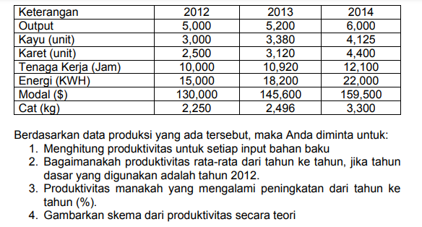
 | KET | 2012 | 2013 | 2014
 | Output | 5,000 | 5,200 | 6,000
 | Kayu (unit) | 3,000 | 3,380 | 4,125
 | Karet (unit) | 2,500 | 3,120 | 4,400
 | Tenaga Kerja (jam) | 10,000 | 10,920 | 12,100
 | Energi (KWH) | 15,000 | 18,200 | 22,000
 | Modal ($) | 130,000 | 145,600 | 159,500
 | Cat ( KG) | 2,250 | 2,496 | 3,300

1 | Produktivitas | 2012 | 2013 | 2014
 | Kayu (unit) | 1.67 | 1.54 | 1.45
 | Karet (unit) | 2.00 | 1.67 | 1.36
 | Tenaga Kerja (jam) | 0.50 | 0.48 | 0.50
 | Energi (KWH) | 0.33 | 0.29 | 0.27
 | Modal ($) | 0.04 | 0.04 | 0.04
 | Cat ( KG) | 2.22 | 2.08 | 1.82

2 | Produktivitas rata rata | 2013 |  |  | 2014
 | Kayu (unit) | 92% | 7.69% |  | 87% | 12.73%
 | Karet (unit) | 83% | 16.67% |  | 68% | 31.82%
 | Tenaga Kerja (jam) | 95% | 4.76% |  | 99% | 0.83%
 | Energi (KWH) | 86% | 14.29% |  | 82% | 18.18%
 | Modal ($) | 93% | 7.14% |  | 98% | 2.19%
 | Cat ( KG) | 94% | 6.25% |  | 82% | 18.18%
 | rata rata sigle produktivitas 2013/2014 | 91% |  |  | 86%

3 | produktivitas yang mengalami peningkatan | -9% |  |  | -14%
 | tidak ada yang mengalami peningkatan karena kurang dari rata rata / mines

4 | memasukan/ input berupa tanah, tenaga kerja, modal, manajemen
 | lalu akan terjadi proses yaitu mengubah masukan menjadi keluaran dengan
 | peningkatan produktivitas tahunan kira kira sebesar 2,5% produktivitas meningkat
 | sebagai akibat dari buruan modal (0,4%), tenaga kerja(0,5%), dan manajemen(1,6%)
 | setelah itu barulah menghasilkan keluaran /output berupa barang dan jasa

